Folha1
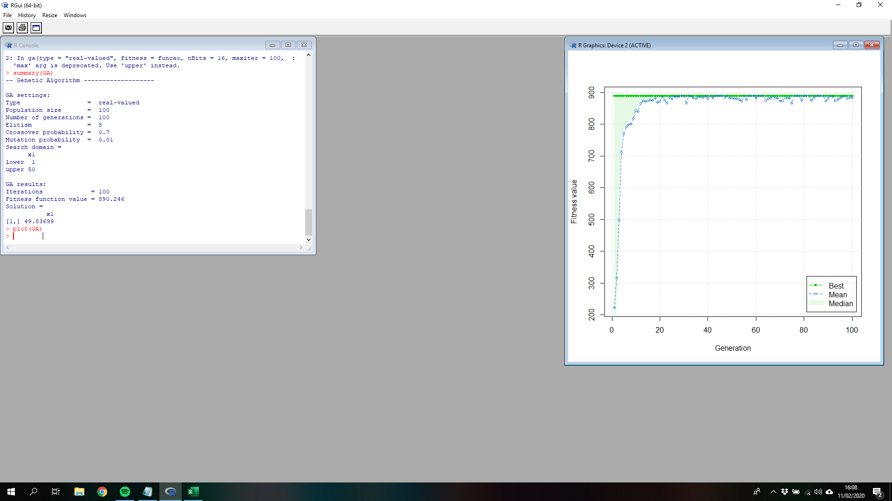
Inteligencia Artificial - Trabalho prático nº 2

Enunciado
Considere que se pretende otimizar uma função matemática por aplicação de um Algoritmo Genético ao longo de um conjunto de gerações.
Indique o valor máximo da função matemática f(x) definida por:
f(x) = (x - 20)^2
com 1 <= x <= 50
Caracterize todos os elementos do AG implementado e justifique as opções tomadas.
Analise os resultados obtidos.

1. Precisão de representação da variável
3 | 10^

2. Dimensão da população
20 | individuos
Nota: a 1ª população é gerada aleatóriamente

3. Operador de seleção
Seleção por roleta com elitismo
2 | individuo

4. Operadores de recombinação
Taxa de recombinação |  |  | 0.70
Pontos de corte |  |  | 1

5. Nº de genes em cada cromossoma
1 | <= | x | <= | 50
Comprimento |  | 50
Capacidade de representação |  |  | 50000

Nº de bit necessários (genes)
2^15 | = | 131072 | (não suficiente)
2^16 | = | 262144 | (suficiente)

então, cada cromossoma tem |  | 16 | bits

6. Mutação
Taxa de mutação |  | 1 | % para conseguir ilustrar, mas na realidade deveria usar 1x10-4
Cada tabela tem |  | 20 | x | 16 | = | 320 | bits
360 | - | 1 | = | 3.2 | nº de genes que sofrem mutação
3 | Nº de genes (bit) que irá sobrer mutação aleatóriamente em cada iteração (resultado truncado)

7. Gerar a 1ª população aleatóriamente
0 | 0 | 0 | 0 | 1 | 0 | 1 | 1 | 0 | 1 | 1 | 1 | 0 | 1 | 1 | 0
0 | 0 | 1 | 0 | 0 | 1 | 1 | 1 | 1 | 0 | 0 | 0 | 0 | 0 | 1 | 1
0 | 1 | 1 | 0 | 1 | 1 | 0 | 0 | 1 | 1 | 1 | 1 | 0 | 0 | 1 | 1
1 | 0 | 0 | 1 | 1 | 0 | 0 | 0 | 0 | 1 | 1 | 1 | 0 | 0 | 0 | 0
0 | 0 | 1 | 1 | 1 | 1 | 0 | 0 | 0 | 1 | 1 | 0 | 0 | 1 | 0 | 1
0 | 1 | 0 | 0 | 1 | 1 | 0 | 0 | 1 | 0 | 1 | 0 | 1 | 1 | 0 | 1
1 | 0 | 1 | 0 | 0 | 0 | 1 | 0 | 1 | 1 | 1 | 0 | 0 | 1 | 1 | 0
0 | 0 | 0 | 0 | 1 | 1 | 1 | 1 | 0 | 1 | 1 | 0 | 0 | 1 | 1 | 0
1 | 0 | 1 | 0 | 0 | 1 | 0 | 0 | 1 | 1 | 1 | 1 | 0 | 0 | 0 | 0
1 | 0 | 0 | 0 | 1 | 0 | 1 | 0 | 1 | 0 | 1 | 0 | 0 | 0 | 1 | 1
0 | 1 | 0 | 0 | 0 | 1 | 0 | 0 | 0 | 0 | 1 | 0 | 0 | 1 | 0 | 0
0 | 0 | 1 | 0 | 1 | 1 | 1 | 1 | 1 | 1 | 1 | 0 | 0 | 0 | 0 | 0
0 | 1 | 1 | 1 | 1 | 1 | 0 | 1 | 0 | 0 | 1 | 1 | 0 | 0 | 1 | 1
1 | 1 | 0 | 0 | 0 | 0 | 1 | 0 | 1 | 1 | 1 | 1 | 0 | 1 | 1 | 1
0 | 0 | 1 | 0 | 1 | 1 | 1 | 1 | 0 | 0 | 0 | 0 | 1 | 1 | 1 | 1
0 | 1 | 1 | 1 | 0 | 1 | 1 | 0 | 0 | 1 | 1 | 1 | 1 | 1 | 0 | 1
0 | 0 | 1 | 1 | 1 | 0 | 1 | 1 | 0 | 0 | 0 | 1 | 0 | 1 | 1 | 1
0 | 1 | 0 | 1 | 1 | 1 | 1 | 0 | 0 | 0 | 1 | 1 | 1 | 0 | 0 | 1
0 | 0 | 0 | 1 | 0 | 1 | 1 | 0 | 0 | 0 | 0 | 0 | 0 | 1 | 1 | 1
0 | 1 | 1 | 0 | 1 | 1 | 0 | 0 | 1 | 0 | 1 | 1 | 0 | 0 | 1 | 1

8. Calcular a tabela Qualidade f(x)

8.1 Converter o nºbinário para decimal e calcular o x
Binário |  | Decimal | x | Individuo
0000101101110110 |  | 2934 | 3.2384985122 | 1
0010011110000011 |  | 10115 | 8.7172503243 | 2
0110110011110011 |  | 27891 | 22.279468986 | 3
1001100001110000 |  | 39024 | 30.773403525 | 4
0011110001100101 |  | 15461 | 12.795986877 | 5
0100110010101101 |  | 19629 | 15.975967041 | 6
1010001011100110 |  | 41702 | 32.816586557 | 7
0000111101100110 |  | 3942 | 4.0075532158 | 8
1010010011110000 |  | 42224 | 33.214847028 | 9
1000101010100011 |  | 35491 | 28.077897307 | 10
0100010000100100 |  | 17444 | 14.308918898 | 11
0010111111100000 |  | 12256 | 10.350728618 | 12
0111110100110011 |  | 32051 | 25.453345541 | 13
1100001011110111 |  | 49911 | 39.079652094 | 14
0010111100001111 |  | 12047 | 10.191271839 | 15
0111011001111101 |  | 30333 | 24.14259556 | 16
0011101100010111 |  | 15127 | 12.541161212 | 17
0101111000111001 |  | 24121 | 19.403143359 | 18
0001011000000111 |  | 5639 | 5.3022812238 | 19
0110110010110011 |  | 27827 | 22.230640116 | 20

Indivíduo I | Qualidade f(x) |  | Probabilidade f(x) | Segmento da roleta r(x) | Binário
I1 | 280.94793212 |  | 0.12963998675 | 0.12963998675 | 0000101101110110
I2 | 127.30044025 |  | 0.058741231025 | 0.18838121778 | 0010011110000011
I3 | 5.1959788583 |  | 0.0023976208875 | 0.19077883866 | 0110110011110011
I4 | 116.06622351 |  | 0.053557339128 | 0.24433617779 | 1001100001110000
I5 | 51.897805073 |  | 0.023947607342 | 0.26828378514 | 0011110001100101
I6 | 16.192841259 |  | 0.0074719885298 | 0.27575577366 | 0100110010101101
I7 | 164.26489097 |  | 0.075798024666 | 0.35155379833 | 1010001011100110
I8 | 255.75835414 |  | 0.11801656411 | 0.46957036244 | 0000111101100110
I9 | 174.63218198 |  | 0.080581884292 | 0.55015224673 | 1010010011110000
I10 | 65.252424899 |  | 0.030109933309 | 0.58026218004 | 1000101010100011
I11 | 32.388404106 |  | 0.014945232903 | 0.59520741294 | 0100010000100100
I12 | 93.108438198 |  | 0.042963749913 | 0.63817116286 | 0010111111100000
I13 | 29.738977585 |  | 0.013722687442 | 0.6518938503 | 0111110100110011
I14 | 364.03312404 |  | 0.16797863227 | 0.81987248257 | 1100001011110111
I15 | 96.211148127 |  | 0.044395457458 | 0.86426794003 | 0010111100001111
I16 | 17.161097971 |  | 0.0079187787457 | 0.87218671878 | 0111011001111101
I17 | 55.634276072 |  | 0.025671756181 | 0.89785847496 | 0011101100010111
I18 | 0.35623785049 |  | 0.00016438159864 | 0.89802285656 | 0101111000111001
I19 | 216.02293723 |  | 0.099681142012 | 0.99770399857 | 0001011000000111
I20 | 4.975755327 |  | 0.0022960014327 | 1 | 0110110010110011
Total | 2167.1394696 |  | 1

Média | 108.35697348

Elitismo
Qualidade f(x) | Individuo
364.03312404 | 14 | 1100001011110111
280.94793212 | 1 | 0000101101110110

Taxa de Recombinação 60%
Filhos | Prob.Recombinação | Pontos Corte | Progenitores | Situação |  | Valores compreendidos entre 0 e 1 gerados automaticamente | Correspondência dos Indivíduos
1.2 | ------------------------ | ------------------------ | 14, 1 | Elitismo |  | 0,64; 0,90 | 14, 20
3.4 | 0.71 | ------------------------ | 14, 20 | Não Recombina |  | 0,75; 0,88 | 14, 17
5.6 | 0.58 | 3 | 14, 17 | Recombina |  | 0,20; 0,49 | 2, 19
7.8 | 0.21 | 8 | 2, 9 | Recombina |  | 0,09; 0,70 | 1, 14
9.1 | 0.89 | ------------------------ | 1, 14 | Não Recombina |  | 0,34; 0,61 | 7, 13
11.12 | 0.33 | 14 | 7, 13 | Recombina |  | 0,17; 0,99 | 2, 20
13.14 | 0.47 | 10 | 2, 20 | Recombina |  | 0,49; 0,29 | 9, 5
15.16 | 0.91 | ------------------------- | 9, 5 | Não Recombina |  | 0,54; 0,15 | 11, 2
17.18 | 0.12 | 11 | 11, 2 | Recombina |  | 0,89; 0,61 | 19, 13
19.2 | 0.57 | 12 | 19, 13 | Recombina

Antiga População
Cromossoma | filho |  |  | ponto de corte | cromossoma resultante
0000101101110110 | 1 | elitismo - Igual ao progenitor 14 |  | ------------------------ | 0000101101110110
0010011110000011 | 2 | elitismo - Igual ao progenitor 1 |  | '------------------------ | 0010011110000011
0110110011110011 | 3 | igual ao progenitor 14 |  | ------------------------ | 0110110011110011
1001100001110000 | 4 | igual ao progenitor 20 |  | ------------------------ | 1001100001110000
0011110001100101 | 5 | recombinação 14+17 |  | 3 | 1101101100010111
0100110010101101 | 6 | recombinação 14+17 |  | 3 | 0010001011110111
1010001011100110 | 7 | recombinação 2+9 |  | 8 | 0010011111110000
0000111101100110 | 8 | recombinação 2+9 |  | 8 | 1010010010000011
1010010011110000 | 9 | igual ao progenitor 1 |  | ------------------------ | 0000101101110110
1000101010100011 | 10 | igual ao progenitor 14 |  | ------------------------ | 1100001011110111
0100010000100100 | 11 | recombinação: 7 + 13 |  | 14 | 1010001011100111
0010111111100000 | 12 | recombinação: 7 + 13 |  | 14 | 0111110100110010
0111110100110011 | 13 | recombinação: 2 + 20 |  | 10 | 0010011110010111
1100001011110111 | 14 | recombinação: 2 + 20 |  | 10 | 0011101100000011
0010111100001111 | 15 | igual ao progenitor 9 |  | ------------------------ | 1010010011110000
0111011001111101 | 16 | igual ao progenitor 5 |  | ------------------------ | 0011110001100101
0011101100010111 | 17 | recombinação: 11 + 2 |  | 11 | 0100010000100011
0101111000111001 | 18 | recombinação: 11 + 2 |  | 11 | 0010011110000100
0001011000000111 | 19 | recombinação: 19 + 13 |  | 12 | 0001011000000011
0110110010110011 | 20 | recombinação: 19 + 13 |  | 12 | 0111110100110111

População final (com mutação)
Filho 5, gene 2
Filho 8, gene 15
Filho 17, gene 12
1 | 0000101101110110
2 | 0010011110000011
3 | 0110110011110011
4 | 1001100001110000
5 | 1001101100010111
6 | 0010001011110111
7 | 0010011111110000
8 | 1010010010000001
9 | 0000101101110110
10 | 1100001011110111
11 | 1010001011100111
12 | 0111110100110010
13 | 0010011110010111
14 | 0011101100000011
15 | 1010010011110000
16 | 0011110001100101
17 | 0100010000110011
18 | 0010011110000100
19 | 0001011000000011
20 | 0111110100110111

Converter o nºbinário para decimal e calcular o x
Binário | Individuo | Decimal | x
0000101101110110 | 1 | 2934 | 3.2384985122
0010011110000011 | 2 | 49911 | 39.079652094
0110110011110011 | 3 | 49911 | 39.079652094
1001100001110000 | 4 | 27891 | 22.279468986
1001101100010111 | 5 | 56087 | 43.791638056
0010001011110111 | 6 | 8951 | 7.8291752499
0010011111110000 | 7 | 10224 | 8.8004119936
1010010010000001 | 8 | 58499 | 45.631876097
0000101101110110 | 9 | 3942 | 4.0075532158
1100001011110111 | 10 | 42224 | 33.214847028
1010001011100111 | 11 | 41703 | 32.817349508
0111110100110010 | 12 | 32050 | 25.452582589
0010011110010111 | 13 | 10135 | 8.7325093462
0011101100000011 | 14 | 15107 | 12.52590219
1010010011110000 | 15 | 27891 | 22.279468986
0011110001100101 | 16 | 35491 | 28.077897307
0100010000110011 | 17 | 17443 | 14.308155947
0010011110000100 | 18 | 10116 | 8.7180132753
0001011000000011 | 19 | 5635 | 5.2992294194
0111110100110111 | 20 | 32055 | 25.456397345

Indivíduo I | Qualidade f(x) |  | Probabilidade f(x) | Segmento da roleta r(x) | Binário
I1 | 280.94793212 |  | 0.074049753191 | 0.074049753191 | 0000101101110110
I2 | 364.03312404 |  | 0.095948607932 | 0.16999836112 | 0010011110000011
I3 | 364.03312404 |  | 0.095948607932 | 0.26594696905 | 0110110011110011
I4 | 5.1959788583 |  | 0.0013695098203 | 0.26731647887 | 1001100001110000
I5 | 566.04204139 |  | 0.14919231882 | 0.41650879769 | 1001101100010111
I6 | 148.1289751 |  | 0.039042515685 | 0.45555131338 | 0010001011110111
I7 | 125.43077151 |  | 0.033059925385 | 0.48861123876 | 0010011111110000
I8 | 656.99307224 |  | 0.17316438131 | 0.66177562008 | 1010010010000001
I9 | 255.75835414 |  | 0.067410508623 | 0.7291861287 | 0000101101110110
I10 | 174.63218198 |  | 0.046027994857 | 0.77521412356 | 1100001011110111
I11 | 164.28444841 |  | 0.043300631422 | 0.81851475498 | 1010001011100111
I12 | 29.730656895 |  | 0.0078361416958 | 0.82635089667 | 0111110100110010
I13 | 126.95634563 |  | 0.033462022622 | 0.8598129193 | 0010011110010111
I14 | 55.862138078 |  | 0.01472364472 | 0.87453656402 | 0011101100000011
I15 | 5.1959788583 |  | 0.0013695098203 | 0.87590607384 | 1010010011110000
I16 | 65.252424899 |  | 0.017198652869 | 0.8931047267 | 0011110001100101
I17 | 32.397088721 |  | 0.0085389360434 | 0.90164366275 | 0100010000110011
I18 | 127.28322446 |  | 0.033548178429 | 0.93519184118 | 0010011110000100
I19 | 216.11265566 |  | 0.056961048591 | 0.99215288977 | 0001011000000011
I20 | 29.772271986 |  | 0.0078471102308 | 1 | 0111110100110111
 | 3794.042789

Média | 189.70213945

Elitismo
Qualidade f(x) | Individuo
656.99307224 | 8 | 1010010010000001
566.04204139 | 5 | 1001101100010111

Taxa de Recombinação: 0,75%
Filhos | Prob.Recombinação | Pontos Corte | Progenitores | Situação |  | Valores compreendidos entre 0 e 1 gerados automaticamente | Correspondência dos Indivíduos
1, 2 | ------------------------ | ------------------------ | 5, 8 | Elitismo |  | 0,18; 0,71 | 3, 10
3, 4 | 0.71 | 14 | 3, 10 | Recombina |  | 0,37; 0,12 | 6, 3
5, 6 | 0.4 | 10 | 6, 3 | Recombina |  | 0,21; 0,89 | 5, 17
7, 8 | 0.59 | 8 | 5, 17 | Recombina |  | 0,17; 0,98 | 3, 19
9, 10 | 0.21 | 12 | 3, 19 | Recombina |  | 0,45; 0,64 | 8, 9
11, 12 | 0.76 | ------------------------- | 8, 9 | Não Recombina |  | 0,54; 0,89 | 8, 17
13, 14 | 0.69 | 11 | 8, 17 | Recombina |  | 0,30; 0,59 | 5, 8
15, 16 | 0.9 | ------------------------- | 5, 8 | Não Recombina |  | 0,12; 0,71 | 3, 10
17, 18 | 0.8 | ------------------------- | 3, 10 | Não Recombina |  | 0,55; 0,15 | 8, 3
19, 20 | 0.6 | 5 | 8, 3 | Recombina

Antiga população
Cromossoma | filho |  |  | Ponto de Corte | Cromossoma Resultante
0000101101110110 | 1 | elitismo |  | Igual ao Progenitor 8 | 1010010010000001
0010011110000011 | 2 | elitismo |  | Igual ao Progenitor 5 | 1001101100010111
0110110011110011 | 3 | recombinação 3+10 |  | 14 | 0010001011110111
1001100001110000 | 4 | recombinação 3+10 |  | 14 | 0010001011110111
1001101100010111 | 5 | recombinação 6+3 |  | 10 | 1101101100100011
0010001011110111 | 6 | recombinação 6+3 |  | 10 | 0100010000010111
0010011111110000 | 7 | recombinação 5+17 |  | 8 | 1101101100010011
1010010010000001 | 8 | recombinação 5+17 |  | 8 | 0001011000000111
0000101101110110 | 9 | recombinação: 3+19 |  | 12 | 1110010010000011
1100001011110111 | 10 | recombinação: 3+19 |  | 12 | 0000101101110110
1010001011100111 | 11 | recombinação: 8+9 |  | Igual ao Progenitor 8 | 1010010010000001
0111110100110010 | 12 | recombinação: 8+9 |  | 'Igual ao Progenitor 9 | 0000101101110110
0010011110010111 | 13 | igual ao progenitor 8+17 |  | 11 | 1101101100010111
0011101100000011 | 14 | igual ao progenitor 8+17 |  | 11 | 1110010010000011
1010010011110000 | 15 | recombinação: 5+8 |  | 'Igual ao Progenitor 5 | 1001101100010111
0011110001100101 | 16 | recombinação: 5+8 |  | 'Igual ao Progenitor 8 | 1010010010000001
0100010000110011 | 17 | recombinação: 3+10 |  | 'Igual ao Progenitor 3 | 0110110011110011
0010011110000100 | 18 | recombinação: 3+10 |  | 'Igual ao Progenitor 10 | 1100001011110111
0001011000000011 | 19 | recombinação: 8+3 |  | 5 | 1101101100000011
0111110100110111 | 20 | recombinação: 8+3 |  | 5 | 1110010010010111

População final (com mutação)
Filho 5, gene 2
Filho 8, gene 15
Filho 17, gene 12 | Cromossoma Final
1 | 1010010010000001
2 | 1001101100010111
3 | 0010001011110111
4 | 0010001011110111
5 | 1101101100100011
6 | 0100010000010111
7 | 1101101100010011
8 | 0001011000000111
9 | 1110010010000011
10 | 0000101101110110
11 | 1010010010000001
12 | 0000101101110110
13 | 1101101100010111
14 | 1110010010000011
15 | 1001101100010111
16 | 1010010010000001
17 | 0110110011110011
18 | 1100001011110111
19 | 1101101100000011
20 | 1110010010010111

Converter o nºbinário para decimal e calcular o x
Binário |  | Decimal | x | Individuo
1010010010000001 |  | 42113 | 33.130159457 | 1
1001101100010111 |  | 39703 | 31.291447318 | 2
0010001011110111 |  | 8951 | 7.8291752499 | 3
0010001011110111 |  | 8951 | 7.8291752499 | 4
1101101100100011 |  | 56099 | 43.800793469 | 5
0100010000010111 |  | 17041 | 14.001449607 | 6
1101101100010011 |  | 56083 | 43.788586252 | 7
0001011000000111 |  | 5639 | 5.3022812238 | 8
1110010010000011 |  | 58499 | 45.631876097 | 9
0000101101110110 |  | 2934 | 3.2384985122 | 10
1010010010000001 |  | 42113 | 33.130159457 | 11
0000101101110110 |  | 2934 | 3.2384985122 | 12
1101101100010111 |  | 56087 | 43.791638056 | 13
1110010010000011 |  | 58499 | 45.631876097 | 14
1001101100010111 |  | 39703 | 31.291447318 | 15
1010010010000001 |  | 42113 | 33.130159457 | 16
0110110011110011 |  | 27891 | 22.279468986 | 17
1100001011110111 |  | 49911 | 39.079652094 | 18
1101101100000011 |  | 56067 | 43.776379034 | 19
1110010010010111 |  | 58519 | 45.647135119 | 20

Indivíduo I | Qualidade f(x) |  | Binário
I1 | 172.40108736 |  | 1010010010000001
I2 | 127.49678254 |  | 1001101100010111
I3 | 148.1289751 |  | 0010001011110111
I4 | 148.1289751 |  | 0010001011110111
I5 | 566.47776976 |  | 1101101100100011
I6 | 35.982606816 |  | 0100010000010111
I7 | 565.89683585 |  | 1101101100010011
I8 | 216.02293723 |  | 0001011000000111
I9 | 656.99307224 |  | 1110010010000011
I10 | 280.94793212 |  | 0000101101110110
I11 | 172.40108736 |  | 1010010010000001
I12 | 280.94793212 |  | 0000101101110110
I13 | 566.04204139 |  | 1101101100010111
I14 | 656.99307224 |  | 1110010010000011
I15 | 127.49678254 |  | 1001101100010111
I16 | 172.40108736 |  | 1010010010000001
I17 | 5.1959788583 |  | 0110110011110011
I18 | 364.03312404 |  | 1100001011110111
I19 | 565.31619997 |  | 1101101100000011
I20 | 657.77553979 |  | 1110010010010111
 | 6487.0798198

Média | 324.35399099

Elitismo
Qualidade f(x)
657.77553979 |  | 1110010010010111 | I20
656.99307224 |  | 1110010010000011 | I9

Geração | Qualidade | Média | Indivíduo
1 | 364.03312404 | 108.35697348 | 364.033124 | i14
2 | 656.99307224 | 189.70213945 | 656.9930722 | i8
3 | 657.77553979 | 324.35399099 | 657.7755398 | i20

Podemos concluir que em ambas as iterações a Qualidade aumenta muito, tal como as médias.
Isto ocorrer, por exemplo por termos selecionado os melhores indíviduos de modo a que eles se reproduzissem mais. Procediremos para o sistema R

help(ga)
funcao <- function(x) (x-20)^2
curve(funcao,1,50)
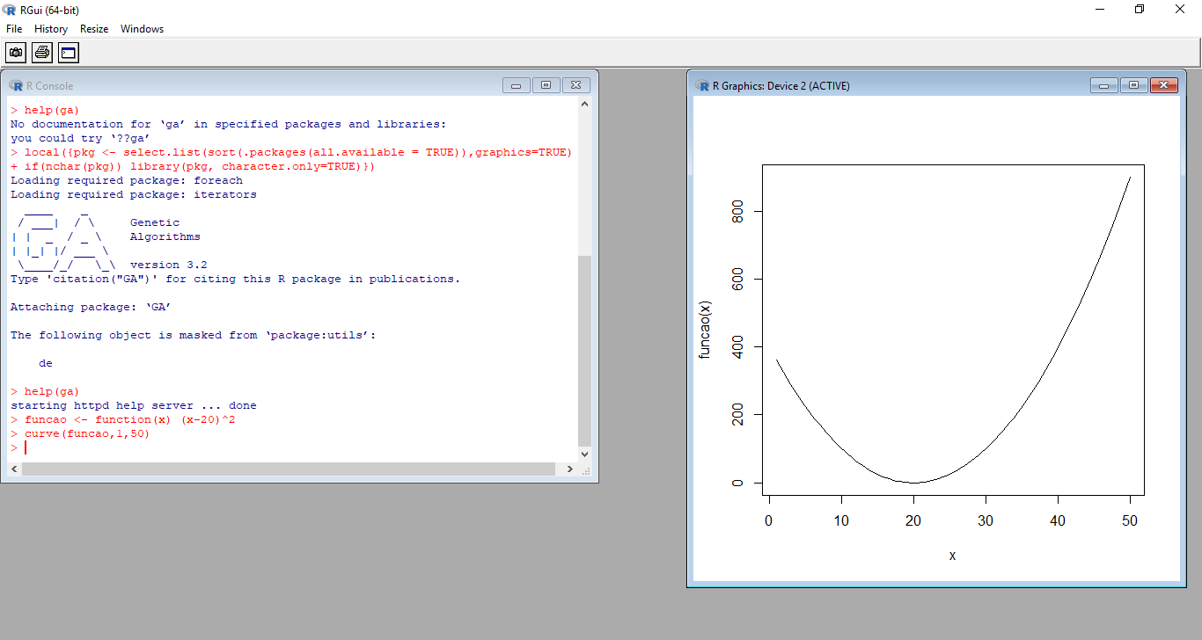

GA <- ga(type="real-valued", fitness=funcao, nBits=16, maxiter=100, popSize=100, pcrossover=0.70, pmutation=0.01, min=1, max=50)
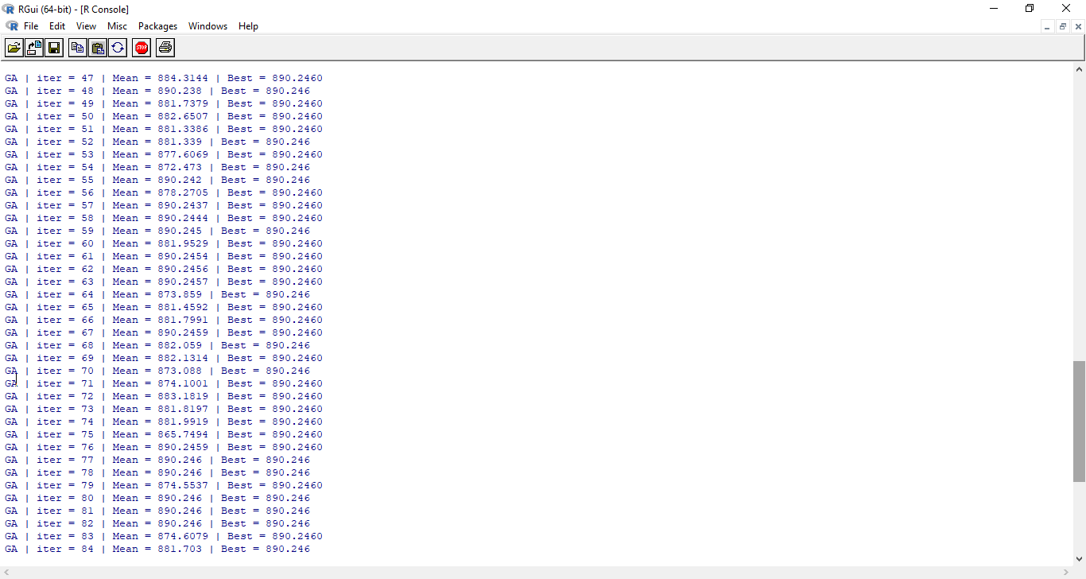

summary(GA)
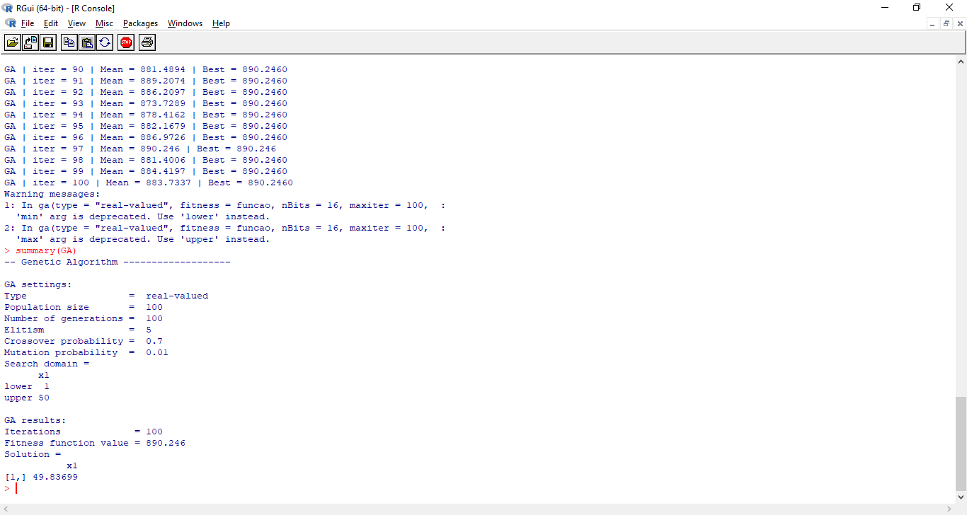

plot(GA)

